Tablero
INCORPORAR UN CÓDIGO QR QUE REMITA AL SITIO DE INFORMACIÓN PÚBLICA DE LA INSTITUCIÓN
TÚ GOBIERNO EN NÚMEROS
ACTUALIZADO AL 31 DE AGOSTO DEL 2025
GOBERNACIÓN DEPARTAMENTAL DE TOTONICAPÁN
 |  |  |  |  |  |  |  |  |  | Información Pública

AUTORIDADES |  |  | GESTIÓN DE PRESUPUESTO |  | EJECUCIÓN PRESUPUESTARIA POR GRUPOS DE GASTO |  | EJECUCIÓN PRESUPUESTARIA POR CLASIFICACIÓN GEOGRÁFICA |  | SERVICIOS PERSONALES, TÉCNICOS Y PROFESIONALES
GOBERNADORA DEPARTAMENTAL DE TOTONICAPAN | DELFINA CELESTINA GARCIA REYES |  | Presupuesto vigente 2025 | Q3,244,525.00 | 0 | Q1,340,732.42 | VI SUROCCIDENTE | Q1,712,333.23 | Presupuesto para pago de salarios y honorarios | Q2,561,723.00
 |  |  |  |  | 100 | Q230,692.95 | Región (x): _____________________ | Q.000,000,000.00
SUBJEFE FINANCIERO | LUIS SALVADOR LOPEZ FELIX |  | Presupuesto ejecutado | Q1,712,333.23 | 200 | Q71,647.37 | Región (x): _____________________ | Q.000,000,000.00 | Presupuesto ejecutado en pago de salarios y honorarios | Q1,460,732.42
 |  |  |  |  | 300 | Q69,260.49 | Región (x): _____________________ | Q.000,000,000.00
 |  |  |  |  | Grupo (x): _______________ | Q.000,000,000.00 | Multiregional: ____________________ | Q.000,000,000.00
Cargo | Nombres y apellidos |  | Porcentaje de ejecución | 52.78% |  |  | 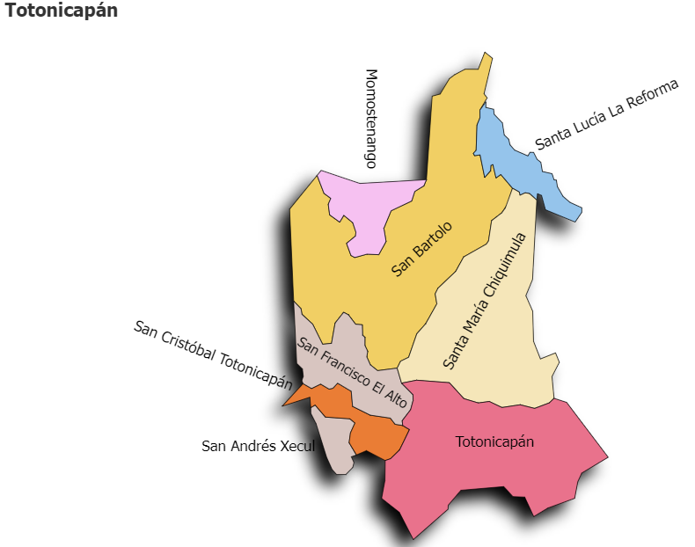 |  | Porcentaje de ejecución en el pago de salarios y honorarios | 57.0%
 |  |  |  |  | EJECUCIÓN POR FINALIDADES
 | Q3,244,525.00
 | Q1,712,333.23
Cargo | Nombres y apellidos |  |  |  | Finalidad A | Q.000,000,000.00
 |  |  |  |  |  |  |  |  | Personal permanente 011 | 18
Cargo | Nombres y apellidos |  |  |  | Finalidad B | Q.000,000,000.00 |  |  | Personal temporal 021 Personal temporal 022 Jornales 031 | 000 personas 000 personas 000 personas
Cargo | Nombres y apellidos |  |  |  | Finalidad C | Q.000,000,000.00 |  |  | Servicios técnicos o profesionales 029 | 4
 |  |  |  |  |  |  |  |  | Servicios técnicos o profesionales subgrupo 18 | 3

 |  | Descripción del programa |  | Presupuesto vigente | Presupuesto ejecutado | Procentaje de ejecución | PRINCIPALES AVANCES O LOGROS AL _____31_____ DE _agosto__________ DE 2025
PROGRAMAS PRESUPUESTA-RIOS | PROGRAMA 15 | SERVICIOS DE GOBIERNO DEPARTAMENTAL Y REGISTRO DE PERSONAS JURIDICAS |  | Q3,244,525.00 | Q1,712,333.23 | 52.8 | 1) Validación y fortalecimiento del contenido de la agenda territorial en Seguridad Alimentaria Nutricional; promovida por la SESAN
 | PROGRAMA 2 |  |  |  |  |  | 2). Entrega de obra (2 proyectos) de Mejoramiento de camino rural y sistema de agua, , en los municipios de Totonicapán y Santa Lucía la Reforma. Para el beneficio de la población. Firma de convenios de proyectos para los municiopios de San Bartolo Aguas Caliente, San Andrés Xecul, Santa María Chiquimula, Santa Lucia la Reforma, San Francisco el Alto, Momostenango y Totonicapán, para el desarrollo de las comunidades y Municipio.
 | PROGRAMA 3 |  |  |  |  |  | 3) Participación en el eveto Dialogo a Futuro y Lanzamiento de la actualización de la Política Nacional de Promoción y Desarrollo Integral de las Mujeres -PNPDIM- actividades promovidas por CONJUVE y SEPREM, para planear acciones de incidencia en favor del sector de Juventud y de Mujeres.
 | PROGRAMA 4 |  |  |  |  |  | 4) Supervision de proyecto EM-014-2023 KM 208, Pitzal Momostenango y el ampliación de escuelas en Totonicapán; para verificación de y estado de los mismos.
 | PROGRAMA 5 |  |  |  |  |  | 5) Reuniones de trabajo con alcaldes Municipales y Diputados del Congreso de la República para tratar asuntos relacionados a proyectos extraordinarios, correspondiente al ejercicio fiscal 2025 y revisión de avances de proyectos en ejecución; que contribuya al desarrollo de las comunidades
 |  |  |  |  |  |  | 6. Seguimieno al fortalecimiento a las comisiones -CODESAN-, -CONDEDER-, -CODEVET/PLANEA-; -CODRED-, - REPRONATO;- -CODESER-, Comisión de Fomento Económico y -CODEPETI-; para atender necesidades de la población
 |  |  |  |  |  |  | 7). Quinta reunión Ordinaria del Consejo Departamental de Desarrollo Urbano y Rural del Departamento de Totonicapán.

